CONTEXT
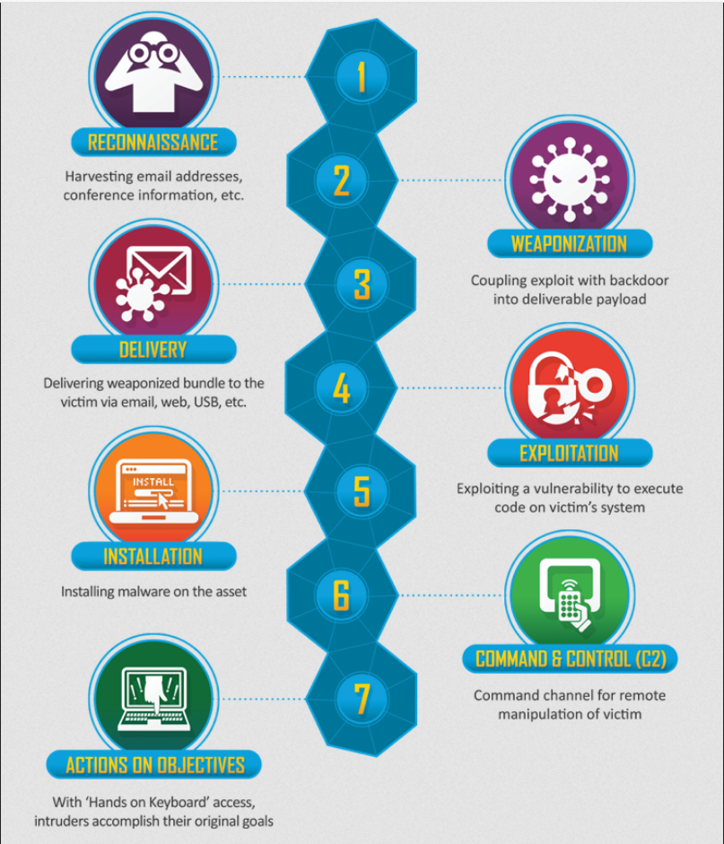

Contexte
Nous devons récupérer des informations spécifiques en faisant un pentest d'une application utilisant le CMS Wordpress.

https://tryhackme.com/room/blog

TASK 4
Compétences professionnelles | Criticités | Commandes / élements de recherche
Evaluer la criticité des risques liés aux métiers du commanditaire sur le système d'information. | La configuration de l'exploit se base sur les logins du compte à mot de passe faible et d'un exploit non patché.
Analyser l’architecture d’un système d'information et des protocoles de sécurité du commanditaire afin d'évaluer les risques de sécurité.
Elaborer une stratégie de collecte d'évènement.
Analyser les événements collectés afin de détecter des incidents de sécurité à partir des règles préalablement définies.
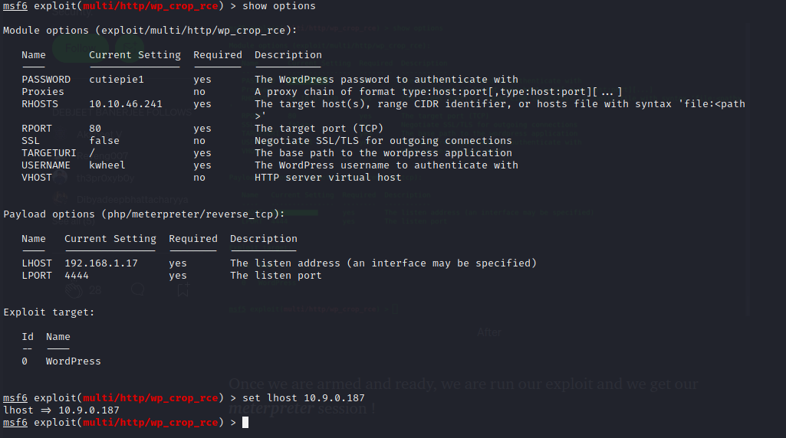
Qualifier un incident de sécurité détecté sur la base d’une analyse des impacts sur l'organisation de manière à apporter une réponse adaptée.
Identifier les tactiques et techniques d’attaques ainsi que les objectifs de l'attaquant de manière à proposer des préconisations adaptées au mode opératoire utilisé. | On se base sur l'exploit CVE-2019-8942. Il s'agit d'un exploit via multi/http/wp_crop_rce générer par metasploit afin d'avoir un reverse shell en utilisant la faille d'upload d'image. L'image est au final un shell permettant à l'attaquant d'avoir la main sur la machine. | Configuration de l'exploit avant de le lancer comme l'image sur le côté
Rédiger un rapport d'alerte sous la forme d'un compte rendu d'incident à destination du commanditaire afin de préconiser des mesures de remédiation en vue du traitement de l'incident de sécurité.
Concevoir un système de veille technologique afin d'améliorer la sécurité du SI.

 | Exploitation

TASK 5
Compétences professionnelles | Criticités | Commandes / élements de recherche
Evaluer la criticité des risques liés aux métiers du commanditaire sur le système d'information.
Analyser l’architecture d’un système d'information et des protocoles de sécurité du commanditaire afin d'évaluer les risques de sécurité.
Elaborer une stratégie de collecte d'évènement.
Analyser les événements collectés afin de détecter des incidents de sécurité à partir des règles préalablement définies.

Qualifier un incident de sécurité détecté sur la base d’une analyse des impacts sur l'organisation de manière à apporter une réponse adaptée. | on peut se loggué en tant que www-data via un reverse shell
Identifier les tactiques et techniques d’attaques ainsi que les objectifs de l'attaquant de manière à proposer des préconisations adaptées au mode opératoire utilisé. | On exécute notre configuration de l'exploit afin de lancer le process qui permettra d'avoir un shell permettant de prendre la main sur le system de la cible. Ici c'est metasploit framework qui fera tout le process d'upload et de retour du shell nc.
Rédiger un rapport d'alerte sous la forme d'un compte rendu d'incident à destination du commanditaire afin de préconiser des mesures de remédiation en vue du traitement de l'incident de sécurité.
Concevoir un système de veille technologique afin d'améliorer la sécurité du SI.

 | Installation

TASK 6
Compétences professionnelles | Criticités | Commandes / élements de recherche
Evaluer la criticité des risques liés aux métiers du commanditaire sur le système d'information.
Analyser l’architecture d’un système d'information et des protocoles de sécurité du commanditaire afin d'évaluer les risques de sécurité.
Elaborer une stratégie de collecte d'évènement.
Analyser les événements collectés afin de détecter des incidents de sécurité à partir des règles préalablement définies.
Qualifier un incident de sécurité détecté sur la base d’une analyse des impacts sur l'organisation de manière à apporter une réponse adaptée. | privilèges admin en modifiant la variable d'environnement "admin" fichier /sbin qui possède un SUID et qui en plus a été fait à la main car il n'y a pas de documentation à son sujet
Identifier les tactiques et techniques d’attaques ainsi que les objectifs de l'attaquant de manière à proposer des préconisations adaptées au mode opératoire utilisé. | On recherche le fichier user.txt, on peut voir au debut qu'il y a un dans /home/bjoel mais ce n'est pas le bon. Il faut donc faire une escalade de privilège en passant par le set user id (SUID) qui est un bit de contrôle d'accès appliqués aux fichiers et répertoire d'un système UNIX. Grâce à ce bit de contrôle, un processus exécutant un fichier peut s'exécuter au nom d'un autre utilisateur. Pour trouver le binaire remplissant les conditions j'utilise la commande : find / -perm -u=s -type f 2>/dev/null. On trouve un binaire intéressant qui est /usr/sbin/checker et qui semble être fait à la main car on ne le retrouve pas sur internet. J’utilise la commande ltrace afin de regarder s’il y a des commandes qui s’exécutent durant l’appel du fichier checker. Si des commandes sont utilisées, ltrace interceptera et l’affichera à l’écran. Le résultat est correct, ce fichier binaire regarde si la variable d'environnement admin existe, si ce n'est pas le cas il la modifie. Je modifie donc la variable d'environnement via export admin=1 puis j'exécute à nouveau /usr/sbin/checker. A partir de là on a les privilèges d'un administrateur malgré qu'on soit log en tant que www-data. | Find permet de trouver des éléments sur le système / => indique qu’il faut chercher depuis la racine -perm => on indique le mode -u=s => on recherche un fichier qui possède le SUID où les fichiers s'exécutent toujours en tant qu'utilisateur propriétaire du fichier, quel que soit l'utilisateur qui passe la commande. -type => indique le type rechercher qui est ici fichier régulier | 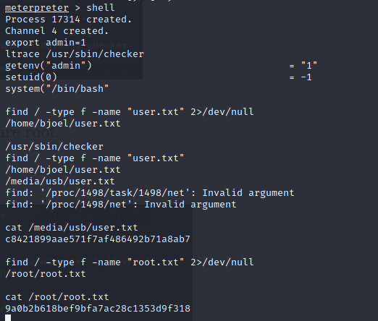
Rédiger un rapport d'alerte sous la forme d'un compte rendu d'incident à destination du commanditaire afin de préconiser des mesures de remédiation en vue du traitement de l'incident de sécurité.
Concevoir un système de veille technologique afin d'améliorer la sécurité du SI.

 | Command & Controls

